상품제안서
[액센] SK122 휴대용 UV칫솔 살균기 1P | 상품코드: F31611

 |  |  |  |  |  |  | 02-412-0044 | www.easy1.co.kr
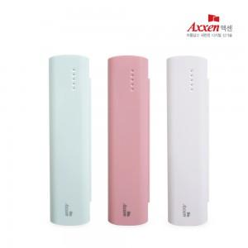

【상세/제작정보】 | <p>1박스 입수수량 : 100개</p><p>&nbsp;</p><p>레이저 : 100개 이상 무료 / 100개 미만 30,000원</p><p>&nbsp;</p><p>칼라인쇄 : 100개 이상 300원 / 100개 미만 50,000원</p><p>&nbsp;</p><p>선물포장 : 400원</p><p>&nbsp;</p><p>택배비 : 4000원​&nbsp;</p>

【인쇄/포장옵션】 | 풀칼라 / 포장지포장

【공급단가】 | 수량 | 100~ | 300~ | 500~ | 1,000~ | 3,000~
*VAT별도 | 단가 | 6,160원 | 6,100원 | 6,040원 | 5,990원 | 5,930원

【상품 URL】 | https://easy1.co.kr:443/src/goods_detail.php?gdno=31611

